List1
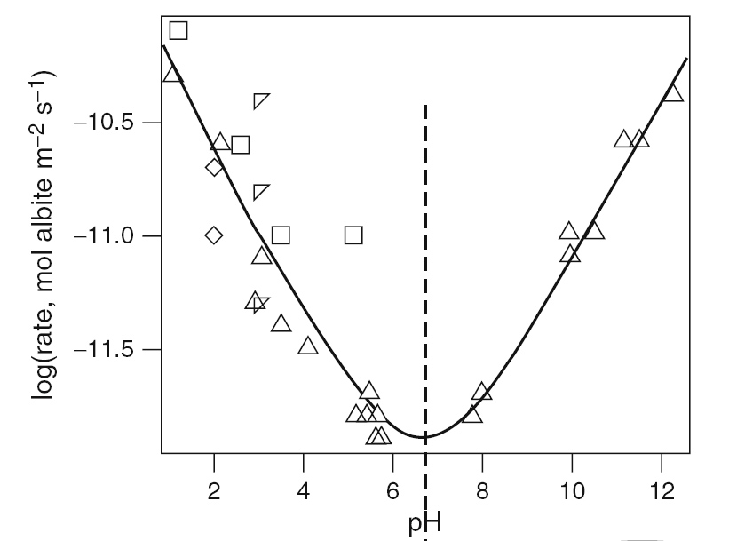

 |  | kH = | 137.2 | 1.372E-10
 |  | n | 0.3898 | 0.3898
 |  | kOH = | 156.0 | 1.560E-10
 |  | m | 0.2981 | 0.2981
Brantley 214
 |  |  |  |  |  |  |  |  |  | linie
pH | log r |  | r | r*10–12 |  | D2 | log r vyp | D | pH | log r
1.10 | -10.30 |  | 5.01E-11 | 50.12 | 51.143659783 | 1.0504946647 | -10.29 | 0.01 | 1.0 | -10.25
2.15 | -10.59 |  | 2.57E-11 | 25.70 | 19.965640272 | 32.928288367 | -10.70 | -0.11 | 1.5 | -10.45
2.93 | -11.28 |  | 5.25E-12 | 5.25 | 9.9688020086 | 22.285267243 | -11.00 | 0.28 | 2.0 | -10.64
3.08 | -11.08 |  | 8.32E-12 | 8.32 | 8.7313619673 | 0.17116776023 | -11.06 | 0.02 | 2.5 | -10.84
3.51 | -11.39 |  | 4.07E-12 | 4.07 | 5.9930167526 | 3.6833822801 | -11.22 | 0.17 | 3.0 | -11.03
4.10 | -11.48 |  | 3.31E-12 | 3.31 | 3.6349902271 | 0.10476810298 | -11.44 | 0.04 | 3.5 | -11.22
5.17 | -11.78 |  | 1.66E-12 | 1.66 | 1.6882754949 | 0.00082303504945 | -11.77 | 0.01 | 4.0 | -11.40
5.43 | -11.78 |  | 1.66E-12 | 1.66 | 1.4837078997 | 0.030933425367 | -11.83 | -0.05 | 4.5 | -11.58
5.49 | -11.68 |  | 2.09E-12 | 2.09 | 1.447010199 | 0.41253121822 | -11.84 | -0.16 | 5.0 | -11.73
5.59 | -11.88 |  | 1.32E-12 | 1.32 | 1.3939037354 | 0.005722468134 | -11.86 | 0.02 | 5.5 | -11.84
5.66 | -11.78 |  | 1.66E-12 | 1.66 | 1.362477545 | 0.088273973232 | -11.87 | -0.09 | 6.0 | -11.90
5.76 | -11.88 |  | 1.32E-12 | 1.32 | 1.3254305579 | 5.1463683981E-05 | -11.88 | 0.00 | 6.5 | -11.88
7.76 | -11.79 |  | 1.62E-12 | 1.62 | 2.2825568666 | 0.43658629311 | -11.64 | 0.15 | 7.0 | -11.81
7.99 | -11.68 |  | 2.09E-12 | 2.09 | 2.6265984727 | 0.28869380657 | -11.58 | 0.10 | 7.5 | -11.71
9.98 | -11.08 |  | 8.32E-12 | 8.32 | 9.8993491486 | 2.5018110718 | -11.00 | 0.08 | 8.0 | -11.58
9.98 | -10.98 |  | 1.05E-11 | 10.47 | 9.8993491486 | 0.32711116774 | -11.00 | -0.02 | 8.5 | -11.44
10.52 | -10.98 |  | 1.05E-11 | 10.47 | 14.326330404 | 14.861371366 | -10.84 | 0.14 | 9.0 | -11.29
11.20 | -10.55 |  | 2.82E-11 | 28.18 | 22.836281161 | 28.596271236 | -10.64 | -0.09 | 9.5 | -11.15
11.50 | -10.55 |  | 2.82E-11 | 28.18 | 28.055165413 | 0.016554398967 | -10.55 | 0.00 | 10.0 | -11.00
12.25 | -10.34 |  | 4.57E-11 | 45.71 | 46.939572849 | 1.5147551328 | -10.33 | 0.01 | 10.5 | -10.85
 |  |  |  |  |  | 109.30485847 |  |  | 11.0 | -10.70
 |  |  |  |  |  |  |  |  | 11.5 | -10.55
 |  |  |  |  |  |  |  |  | 12.0 | -10.40
 |  |  |  |  |  |  |  |  | 12.5 | -10.25
nulová čára
1 | 0
13 | 0

nulová čára
-12 | 0
-10.2 | 0

linie
-12 | -12
-10.2 | -10.2

Diopside
rate law 222
constatnts 218
picture 215

